Sayfa1
Öncelikle Veri tabanı nedir? sorusunu cevaplandıralım.
Veri tabanı; bilgisayardaki verilerin belli bir düzen içinde saklandığı, belli bir sistem dahilinde erişim imkanı bulunan, yönetilebilir, güncellenebilir ve birbirleri arasında ilişki kurulabilir verilerden (bilgilerden) oluşan bir sistemdir.
SQL NEDİR?

SQL, veri tabanı sorgulama dilidir. Şöyle de diyebiliriz: SQL verileri modellemek ve yönetmek için kullanılan bir dildir. Structured Query Language (Yapılandırılmış Sorgu Dili) ifadesinin kısaltılmış şeklidir. SQL dili; MS SQL Server, IBM DB2, Oracle, MySQL ve Microsoft Access gibi tüm modern veritabanı sistemleri için temel bir yapıdır. SQL, tanımlı anahtar kelimelerden oluşturulan SQL cümleleri ile veri tabanındaki veri kümelerini modelleyebilir.
SQL, ilk olarak IBM Research Center tarafından DB2 veritabanı için geliştirilmiştir. Daha sonra SQL dili, ANSI (American National Standards Institute) tarafından standartlaştırılmıştır.
SQL dilini kullanan farklı veri tabanı sistemleri de vardır. Onlardan bazıları aşağıda verilmiştir.

MySQL (Açık kaynak kodludur.)
DB2 (IBM şirketine aittir.)
Oracle (Oracle şirketine aittir.)
SQL Server, Access (Microsoft şirketine aittir.)
Sybase

SQL NE İŞE YARAR?

SQL kullanarak birçok veri tabanı işlemi gerçekleştirebiliriz.

Veri tabanındaki milyonlarca veri üzerinde sorgu gerçekleştirebilirsiniz.
Veri tabanından veri çekebilirsiniz.
Veri tabanına veri kaydedebilirsiniz.
Veri tabanındaki verileri güncelleyebilirsiniz.
Veri tabanındaki kayıtları silebilirsiniz.
Yeni veri tabanları oluşturabilirsiniz.
Veri tabanında yeni tablolar oluşturabilirsiniz.
Veri tabanında veri depolayabilirsiniz.
Veri tabanına ulaşım izinlerini denetleyebilirsiniz.

SQL NASIL KULLANILIR?

SQL dili masaüstü, web ve ağ programlamada kullanılabilir. Eğer bir web programlama yapıyorsanız, web sitesinde verileri göstermek için aşağıdakilere ihtiyacınız olacaktır.

RDBMS veri tabanı programı ( MS Access, SQL Server, MySQL )

RDBMS, Relational Database Management System (İlişkisel Veritabanı Yönetim Sistemi) nin kısaltmasıdır. RDBMS’de verilerin saklandığı veritabanı nesneleri, tablo olarak adlandırılır. Bir tablo, tüm veri girişlerinin yapıldığı, satır ve sütünlardan oluşan bir yapıdır

PHP / ASP

PHP ve ASP sunucu taraflı çalışan scripting dillerdir.

HTML / CSS

HTML ve CSS veri tabanından çekilen verilerin şekillendirilmesi için kullanılan dillerdir.

SQL

SQL veri tabanı sorguları için kullanılan bir dildir.

Structured Query Language, SQL Dili veritabanı işlemleri yapmak için kullanılan bir dildir.','SQL (Structured Query Language)SQL Dili Veritabanı işlemleri yapmak için kullanılır.Bilinen birçok veritabanı sistemi SQL dili ile iletişim sağlar. Php ile birlikte kullanılan Mysql, Bir programlama dili olan Delphi veya Microsoft Access de buna benzer komutlarla çalışır. Bu sebeple SQL dilini öğrenmeniz halinde ufak değişiklikler dışında her türlü ortamda Veritabanı işlemi yapabilirsiniz. Bu bölümde Mysql komutlarına bağlı olara Genel SQL uygulamaları yapılacaktır.

Mysql Komutları temel seviyede aşağıdaki gibi sayılabilir. Ama daha kapsamlı uygulamalar için bunların parametrelerini ve diğer komutları kullanmak gerekir.
(Aşağıdaki Listenin detaylı halini daha sonra şurada bulacaksınız: Mysql Komutları)

CREATE DATABASE: Yeni bir veritabanı üretir
CREATE TABLE: Yeni bir tablo üretir
INSERT INTO: Veritabanına yeni kayıt ekler
SELECT FROM: Veritabanından bilgi okumaya yarar
WHERE: Yapılan işlemin etkileyeceği sütunları belirtir
ORDER BY: Seçim işleminde sıralama veya tersten sıralama yapar
UPDATE SET: Veritabanında değişiklik yapar
DELETE FROM: Bilgi siler

Yukarıdakiler temel SQL komutlarıdır ve neredeyse her türlü veritabanında geçerlidir. Aşağıdaki komutlar ise özel durumlarda kullanılabilir.
SHOW TABLE: Tabloların listesini verir
DESCRIBE: Tablo sütunlarının adını yazar
DROP DATABASE: Veritabanını toptan siler
DROP TABLE: Tabloyu toptan siler (Dikkat edin sadece içini boşaltmaz. tablo tarih olur, yanlış kullanmayın)
TRUNCATE TABLE: Tablodaki bilgileri siler, Tablo ayarlarını sıfırlar

ALTER DATABASE: Veri tabanının öz niteliklerini değiştirir.
ALTER TABLE: Tabloya alan ekleme, tablodaki alanı düzenleme ve silme işlemlerini yapar.
ALTER VIEW: Görünüm değiştirmede kullanılır.
CREATE DATABASE:Yeni bir veritabanı oluşturur.
CREATE INDEX:Yeni bir index oluşturur.
CREATE TABLE: Yebi bir tablo oluşturur.
DELETE: belirtilen tablodan yeri WHERE deyimi ile saptanan satırı siler.
DROP DATABASE: belirtilen veritabanını siler.
DROP INDEX:belirtilen index i siler.
DROP TABLE:belirtilen tabloyu siler.
DROP USER:belirtilen kullanıcıyı siler ama kullanıcının sahip olduğu ; tablo, database ,vsvs silinmez.
INSERT:tabloya yeni bir satır ekler.
RENAME TABLE: var olan tablonun adını değiştirir.
SELECT: veri tabanındaki tablonun tamamını yada WHERE ile belirtilen alanı gösterir.
(Ekleme için Teşekkürler Aslıhan)

Diğer Mysql Komutları (Vaktim oldukça bunları tek tek açıklayacağım yardımcı olanlara şimdiden teşekkür ederim)

ALTER DATABASE

ALTER TABLE

ALTER VIEW

ANALYZE TABLE

BACKUP TABLE

CACHE INDEX

CHANGE MASTER TO

CHECK TABLE

CHECKSUM TABLE

COMMIT

CREATE DATABASE

CREATE INDEX

CREATE TABLE

CREATE VIEW

DELETE

DESCRIBE

DO

DROP DATABASE

DROP INDEX

DROP TABLE

DROP USER

DROP VIEW

EXPLAIN

FLUSH

GRANT

HANDLER

PHP KODLARI.com

INSERT

JOIN

KILL

LOAD DATA FROM MASTER

LOAD DATA INFILE

LOAD INDEX INTO CACHE

LOAD TABLE...FROM MASTER

LOCK TABLES

OPTIMIZE TABLE

PURGE MASTER LOGS

RENAME TABLE

REPAIR TABLE

REPLACE

RESET

RESET MASTER

RESET SLAVE

RESTORE TABLE

REVOKE

ROLLBACK

ROLLBACK TO SAVEPOINT

SAVEPOINT

SELECT

SET

SET PASSWORD

SET SQL_LOG_BIN

SET TRANSACTION

SHOW BINLOG EVENTS

SHOW CHARACTER SET

SHOW COLLATION

SHOW COLUMNS

SHOW CREATE DATABASE

SHOW CREATE TABLE

SHOW CREATE VIEW

SHOW DATABASES

SHOW ENGINES

SHOW ERRORS

SHOW GRANTS

SHOW INDEX

SHOW INNODB STATUS

SHOW LOGS

SHOW MASTER LOGS

SHOW MASTER STATUS

SHOW PRIVILEGES

SHOW PROCESSLIST

SHOW SLAVE HOSTS

SHOW SLAVE STATUS

SHOW STATUS

SHOW TABLE STATUS

SHOW TABLES

SHOW VARIABLES

SHOW WARNINGS

START SLAVE

START TRANSACTION

STOP SLAVE

TRUNCATE TABLE

UNION

UNLOCK TABLES

USE

KELİME İŞLEMLERİ

AES_DECRYPT

AES_ENCRYPT

ASCII

BIN

BINARY

BIT_LENGTH

CHAR

CHAR_LENGTH

CHARACTER_LENGTH

COMPRESS

CONCAT

CONCAT_WS

CONV

DECODE

DES_DECRYPT

DES_ENCRYPT

ELT

ENCODE

ENCRYPT

EXPORT_SET

FIELD

FIND_IN_SET

HEX

INET_ATON

INET_NTOA

INSERT

INSTR

LCASE

LEFT

LENGTH

LOAD_FILE

LOCATE

LOWER

LPAD

LTRIM

MAKE_SET

MATCH AGAINST

MD5

MID

OCT

OCTET_LENGTH

OLD_PASSWORD

ORD

PASSWORD

POSITION

QUOTE

REPEAT

REPLACE

REVERSE

RIGHT

RPAD

RTRIM

SHA

SHA1

SOUNDEX

SPACE

STRCMP

SUBSTRING

SUBSTRING_INDEX

TRIM

UCASE

UNCOMPRESS

UNCOMPRESSED_LENGTH

UNHEX

UPPER

ZAMAN FONKSİYONLARI

ADDDATE

ADDTIME

CONVERT_TZ

CURDATE

CURRENT_DATE

CURRENT_TIME

CURRENT_TIMESTAMP

CURTIME

DATE

DATE_ADD

DATE_FORMAT

DATE_SUB

DATEDIFF

DAY

DAYNAME

DAYOFMONTH

DAYOFWEEK

DAYOFYEAR

EXTRACT

FROM_DAYS

FROM_UNIXTIME

GET_FORMAT

HOUR

LAST_DAY

LOCALTIME

LOCALTIMESTAMP

MAKEDATE

MAKETIME

MICROSECOND

MINUTE

MONTH

MONTHNAME

NOW

PERIOD_ADD

PERIOD_DIFF

QUARTER

SEC_TO_TIME

SECOND

STR_TO_DATE

SUBDATE

SUBTIME

SYSDATE

TIME

TIMEDIFF

TIMESTAMP

TIMESTAMPDIFF

TIMESTAMPADD

TIME_FORMAT

TIME_TO_SEC

TO_DAYS

UNIX_TIMESTAMP

UTC_DATE

UTC_TIME

UTC_TIMESTAMP

WEEK

WEEKDAY

WEEKOFYEAR

YEAR

YEARWEEK

MATEMATİK İŞLEMLERİ

ABS

ACOS

ASIN

ATAN

ATAN2

AVG

BIT_AND

BIT_OR

BIT_XOR

CEIL

CEILING

COS

COT

COUNT

CRC32

DEGREES

EXP

FLOOR

FORMAT

GREATEST

GROUP_CONCAT

LEAST

LN

LOG

LOG2

LOG10

MAX

MIN

MOD

PI

POW

POWER

RADIANS

RAND

ROUND

SIGN

SIN

SQRT

STD

STDDEV

SUM

TAN

TRUNCATE

VARIANCE

TEMEL MYSQL ÖRNEKLERİ
SQL: Veritabanı sorgu dilidir. Veritabanından Bilgi okuma ve silme gibi işlemler için kullanılır.

1- Veritabanına Bağlantısı: PHP ile Veritabanı arasında iletişim kurma işlemidir.
mysql_connect (Veritabanı Adresi, Kullanıcı Adı, Şifre);
mysql_select_db(Veritabanı Adı);

2- MYSQL sorgu komutu: Bağlantı yapıldıktan sonra Tüm SQL komutları aşağıdaki fonksiyon ile kullanılabilir.
mysql_query ( Sorgu Kelimesi );
Sorgu sonucu dönecek bir bilgi varsa aşağıdaki gibi değişkene atanarak kullanılır:
$degisken = mysql_query (Sorgu Kelimesi );

SQL KOMUTU ÖRNEKLERİ
1- CREATE TABLE : Yeni bir tablo oluşturur.

CREATE TABLE Ogrenciler ( ADI varchar(15), SOYADI varchar(15), MESAJI text )

2- DELETE : Veritabanından bilgi siler.
DELETE FROM Ogrenciler

3- INSERT : Yeni kayıt girişi.
INSERT INTO Ogrenciler (ADI,SOYADI,MESAJI)VALUES(AYŞE,ZEKİ,YAŞASIN SQL BİLİYORUM)

4- SELECT : Tablodan bilgi alır. Büyük miktarda bilgi çağırabilen bir fonksiyondur. Gleen bilgiyi aşağıdaki örnekte gösterildiği gibi parçalayabiliriz.
SELECT * FROM Ogrenciler
Örnek:
$degisken = mysql_query("SELECT * FROM Ogrenciler");
while($satir = mysql_fetch_array($degisken))
{
echo $satir[´ADI´] - $satir[´SOYADI´] <br>;
}

5- Alt Parametreler: SQL komutları ile kullanılan gerekli parametreler.
WHERE : Sorgu için şart belirler.
Örnek: DELETE FROM Ogrenciler WHERE ADI=Ahmet
SELECT * FROM Ogrenciler WHERE ADI=Ayşe
ORDER BY: SELECT komutunda sıralama yaptırır.

6- UPDATE: Mevcut bilgileri değiştirmek için kullanılır.
UPDATE Ogrenciler SET SOYADI=Çalışkan WHERE ADI=AYŞE

Mysql kullanmadan önce veritabanının ne olduğunu bilmeniz gerekir. şimdi size çok basit örneklerle bunu anlatacağım.
Php ve Mysql

Yaşanmış Hikaye: Şimdi yabancı bir ülkede olduğunuzu düşünün Bir kütüphaneye gittiniz. Oradaki görevli adam size kitap vermiyor sadece istediğiniz sayfanın fotokopisini çekip bir pencereden uzatıyor. içeri girmeniz imkansız. Arşive Bir kayıt eklemek istediğinizde ise bunu bir kağıda yazıp vermenizi istiyor. işin kötüsü adam Türkçe bilmiyor Query diye garip bir ülkenin dilini konuşuyor.
mysqlders1
Php ile Mysql arasındaki ilişkiyi buna benzetebiliriz. Veritabanı dediğimiz şey de oradaki kütüphanedir. Php ile veritabanında herhangi bir iş yapmak istediğinizde Query dilinde söylemeniz gerekir. yani bildiğiniz başka bir programlama dili işe yaramaz. Resimde de gördüğünüz gibi adamın yabancı olduğu açık ortada smiley

Peki bunun avantajı nedir. Neden küçük bir pencereden bilgi alıp veriyoruz.Bilgiyi direkt php komutları ile bir text dosyasına yazsak olmaz mı ?
Avantajı aşağıdaki reismde gösterdim. aslında orada sabit bir pencere yok, isteyen herhangi biri pencere açıp bilgi isteyebiliyor. Mysql aynı anda binlerce farklı kişiye cevap verecek kadar hızlıdır. Aşağıdaki resimdebaşka program olarak yazdığım aslında başka bir php sayfası da olabilir. veya bunu web sayfanızdaki yüzlerce kişinin aynı anda bilgi istemesi gibi düşünebilirsiniz. Eğer yazı dosyasıyla çalışsaydık büyük ihtimalle en ufak hatada dosya birbirine karışacaktı ve kimin ne yazdığını bulmak çok zor olacaktı.
mysqlders2
Mysql kullanımdaki en büyük avantajlardan biri aradığımız bilgiyi bulmak çok kolaydır. Arama yaptırmak, bilgi silmek, bilgileri değiştirmek gibi.

Şimdi gelelim bu adamın dilini nasıl öğreneceğiz. Query dili birçok veritabanında aynıdır. yani bu kütüphanecinin dilini öğrendiğinizde ileride birgün ASP,JSP gibi başka diller kullansanız bile benzer kelimelerle anlaşabilirsiniz. Veritabanı yine aynı kütüphanedir ama bu sefer başka bir pencereden bakmış olursunuz.

QUERY DİLİ:
Query dili temel bir komut sistemidir. aslında ingilizce gibi görünse de bir ingiliz vatandaşına gösterirseniz anlayacağını sanmıyorum.

Örnek: Bir ansiklopediden zürafa hakkında bilgi alacağız. aşağıdaki gibi bir cümleye ihtiyacımız olacak

Bilgi seç Ansiklopedi-den, ismi zürafa olsun
SELECT * FROM Ansiklopedi WHERE isim=Zurafa

Türkçede çok fazla göze batmayan -den -dan eki burada FROM olarak ingilizce haliyle karşımıza çıkıyor. (aman diyim hoca edebiyata başladı ayvayı yedik smiley)

Herhangi bir yabancı dil öğrenirken bazı kalıpları öğrenmek zorunda olduğunuz gibi bu QUERY dilinde bazı kalıpları ezberlemek zorundasınız.
Buradaki:
SELECT: Bilgi ver demektir
FROM: Bilginin alınacağı tablo isminden önce yazılır
WHERE: Bilginin türünü belirten şart

örnek: öğrenciler tablosundan Zeynep isimli olanları silelim.
DELETE FROM ogrenciler WHERE isim=Zeynep
Buradaki detayları mümkün olduğunca yazmıyorum. temel mantığı anlarsanız diğer detayları kolayca öğrenebilirsiniz.
DELETE: Sil demek
Diğer ikisi yukarıda yazılı. komutların sadece sonundaki ekler değişir.

Mysql derslerinin devamı gelecek. Phpkodlari.com sitemizi düzenli takip ederseniz kolayca öğrenirsiniz.

MYSQL ile BİLGİ OKUMAK

Bir önceki derste veritabanının ne olduğunu öğrendik. Bilgi silme komutunu kullandık. şimdi veritabanından basit bir bilgi alalım. ve onu kullanıcıya gösterelim.
Önce yapacağımız işin mantığına bakalım.

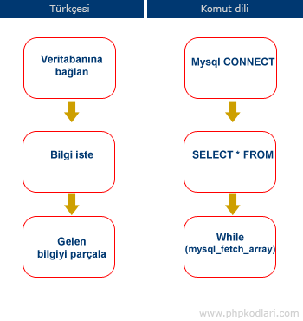 1- Veritabanına Bağlan: Veritabanına neden bağlanıyoruz. çünkü veritabanı ayrı bir programdır. ayrı bir bilgisayarda hatta başka bir ülkede bile olabilir.Başta bu size garip gelebilir ama veritabanı ile Php nin aynı bilgisayarda olması şart değildir. Bu sebeple aynı bilgisayarda olsun veya olmasın hiç farketmez. bağlanma komutu kullanmamız gerekir.

Bağlanmak için mysql_connect isimli komut kullanılır. Connect kelimesi size çok yabancı geliyorsa şunu dinleyin. Nokia Connecting people: nokia insanları birbirine bağlar, iletişim kurar (biraz raklama girdik ama aklıma daha basit örnek gelmedi. buradaki bağlamak iletişim anlamında kullanılıyor. o reklamdaki sloganı hatırladıysanız bunu birdaha unutmazsınız) Bilgi almadan önce Mysql ile Php yi birbirine iletişim kurdurmamız gerekiyor.
Kütüphane örneğini düşünün, bir şekilde iletişim kurup sesimizi iletmemiz gerekiyor.

komut kullanımı:
mysql_connect("adres","isim","şifre");

buradaki adres kelimesi artık sizin için birşey ifade ediyordur. Eğer veritabanıaynı bilgisayarda ise adres olarak "localhost" yazacağız. veritabanı uzak bir bilgisayarda ise onun adresini yazacağız.
Peki şunu soruyor musunz: isim ve şifre ne işe yarıyor. neden şifre gereksin ki ?
Bende size şunu sorayım: Şifre olmazsa herkes bizim kütüphanemize ulaşıp bilgi silebilir mi ?
Cevap : Evet, Eğer veritabanı şifreli olmasaydı herkes girip bilgilerimizi silebilirdi.

2- Veritabanı seçim işlemi: ikinci aşama olarak kullanacağımız kütüphanedeki rafları seçmemiz gerekiyor. Bu rafları istediğimiz kadar çoğaltabiliyoruz. yani kütüphanemizde sadece bir raf yok. bu durumda kütüphaneciye hangi raftan bilgi istediğimizi söylememiz gerekiyor.
komut kullanımı:
mysql_select_db("raf adı")

3- Bilgi isteyelim: bu aşamaya kadar bir yanlışlık yapmadıysak veritabanından bilgi isteyebiliriz. tek yapmamız gereken. Query dilinde doğru cümleyi kurmak.

$bilgi = mysql_query("SELECT * FROM kitap ");
Burada bilgi istemek için kullandığımız komut aslında mysql_query( ) kısmı. kütüphaneciye söyleyeceğimiz cümleyi ise bu iki parantez arasına yazıyoruz.
Query: "SELECT * FROM kitap"
Türkçesi: "Kitaptaki herşeyi ver"

Bu durumda kitapta birşeyler yazıyorsa görevli eleman hepsini fotokopi çekip elimize verecektir. Aldığımız$bilgi aşağıdaki gibi olacaktır.

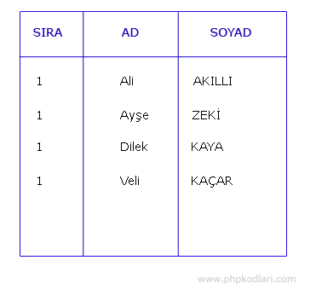 Tam bu nokta olayın kilit noktasıdır. dikkat edin. Kütüphaneci bize tek tek isimleri falan vermiyor. Elimize uzun bir listeyi toplu halde veriyor.Bu aşamada Listeyi dilerseniz tek tek okursunuz dilerseniz başka biryere kaydedersiniz. Şimdi listedekileri tek tek okuyalım.
Listeyi okumak için gerçek hayatta ne yapıyorsak aslında Php ile aynısını yapacağız. En üstten başlarız ve her satıra tek tek bakarız.

4- Gelen bilgiyi parçala : Gelen bilgi büyük bir tablo halinde olduğu için hepsini bir anda okuyamayız. Bilgiyi ancak satır satır okuyabiliriz. bu işlemi yapmak için de mecburen döngü kullanmamız gerekir. çünkü başka şekilde php ile her satıra sıra ile bak dememiz mümkün değil.

komut kullanımı:
mysql_fetch_array( ): Anlamı; Bu komutta parantez içindeki bilginin bir satırını al demektir. bu komutla birlikte While döngüsü kullanıldığında her satıra tek tek bakmış oluruz.

while($satir=mysql_fetch_array($bilgi))
{
// okuma burda yapılacak
}
Döngü çalıştığında her satıra tek tek bakacak ve tablodaki tüm satırları dolaşacaktır.
okumak için print komutu kullanacağız.

while($satir=mysql_fetch_array($bilgi))
{
print $satir["AD"];

}

Yukarıdaki komut çalıştığında sadece listedeki isimleri yazar. Eğer yanına kişinin soyadını da yazmak istiyorsanız ne yapacağınızı siz düşünün. onu bulursanız dersin özünü anladınız demektir. Geriye kalan komutları şimdilik ezberlemek zorunda değilsiniz. Acemilikte kopyalayıp kullanabilirsiniz. bir süre sonra bu komutları zaten adınız gibi biliyor olacaksınız.
Hepsinin bir ara toplu görüntüsü:

mysql_connect("adres","kullanıcı adı","sifre");

mysql_select_db("raf ismi");

$bilgi = mysql_query("SELECT * FROM kitap ");

while($satir = mysql_fetch_array($bilgi)
{
print $satir["AD"];
}

Not: Bu komutları php ile çalıştırıp denemeyin. çünkü sizin bilgisayarınızda raf ismi diye bir kayıt henüz yok. veya şifre diye bir bilgiyi henüz girmedik. burada işin özünü anlamaya çalışın. bir sonraki dersimizde bunun canlı uygulamasını yapacağız.

Gerçek Bir Web sayfası Mesaj Formu için Mysql Veritabanı
Bu Mysql dersimizde gerçek bir web sayfasında kullanacağımız bir veritabanı üreteceğiz. Bu aşamada hayali komutları bir kenara bırakıp gerçek bir web sayfasında ihtiyacımız olacak bir kod hazırlayalım.Örneğin her sitede olan bir ziyaretçi mesaj kutusu yapalım.

Bu ders öncelikle veritabanını konusunu ilgilendirdiği için Php bölümü yerine burada yayınladım.

Deneme aşamasında web sayfanız yoksa aşağıda gösterdiğim şekilde kendi bilgisayarınızdaki sunucuyu kullanabilirsiniz. Php programı kurmadıysanız şu konuya bakın.

1. Veritabanı üretelim
Veritabanı üretmek için öncelikle internet tarayıcıyı açarak adres çubuğuna http:localhost/phpmyadmin yazıyoruz.
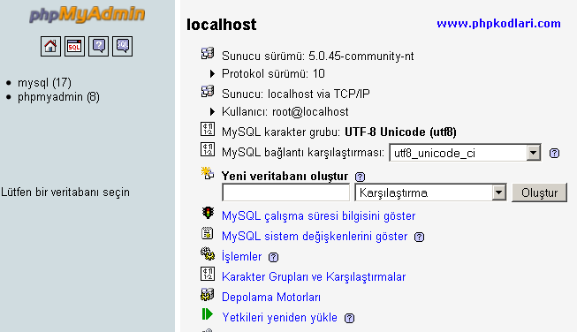

Sonra bu pencereyi görünce hemen Panik yapıyoruz.
İmdaaat burada ne kadar çok yazı var.
Bu pencereyi daha önce görmediyseniz önce sakinleşmeniz gerekiyor. Pencere kalabalık ve birsürü düğme olabilir ama nereye tıklayacağınızı bilirseniz aslında çoook basit. Şu an ne yapmak istiyoruz. Veritabanı oluşturmak istiyoruz. peki bunun için bir düğme gerekmez mi ? işte düğme:
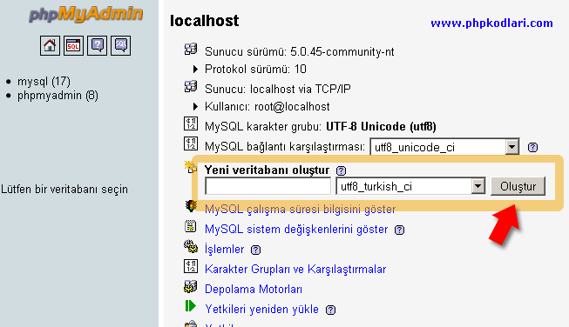
Düğmenin yerini gösterince gözünüz ışıldadı değil mi
işte veritabanı üretmek bu kadar kolay. Tabi önce ordaki boşluğa bir isim yazmanız gerekir.

Veritabanı adı: kutuphane

Karşılaştırma: utf8_turkish_ci

Bunu yazdığınızda o sevimli veritabanı ekranı kayboluyor ve yerine aşağıdaki gibi korkunç bir ekran geliyor.

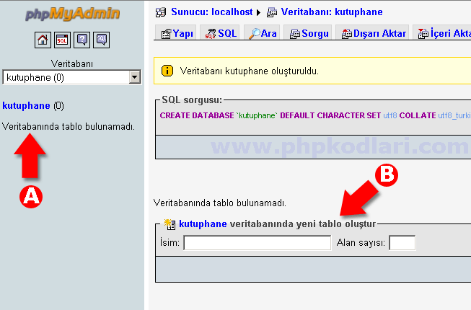
Burada dikkat etmenizi istediğim iki yer var.
A. Şu an nerede oduğumuzu gösteriyor. Ürettiğimiz veritabanının içindeyiz. dikkat ederseniz "tablo bulunamadı" diyor.

B. Sizden tablo üretmenizi istiyor. O zaman burada isim yazıp bir tablo üretelim. Tablo ismini mesajlardiye yazalım. peki bunun yanındaki Alan sayısı ne demektir ?

Veritabanı Tablo Alanları Nedir
Veritabanındaki tüm bilgileri basitçe Microsoft Excel tablosuna benzetebilirsiniz. Bir tabloda sütun ne demekse veritabanında Alan aynı anlama gelir. Şimdi biz burda mesajların yazılacağı bir tablo yapacağımıza göre kafanızda bunun bir Excel tablosu olduğunu düşünüp kaç tane sütun gerektiğini hesaplayın.Hatta ben size resimle yardımcı olayım. Sakın siz Exceli falan açmayın. Sadece kafanızda fikir oluşsun diye örnek veriyorum.
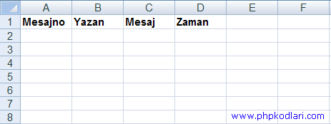
Şimdi veritabanı için tablo üretirken kaç tane Alan gerektiğini biliyorsunuz.
mesajno, yazan, mesaj, zaman = Toplam 4 alan gerekiyor.

Şimdi Tablo adına mesajlar yazın ve Alan sayısı olarak 4 girip düğmeye basın.
Karşınıza yine güzel bir ekran gelecek. burada ise o 4 alanın isimlerini girmeniz gerekiyor. Yukarıdan aşağı doğru tüm alan isimlerini girin.
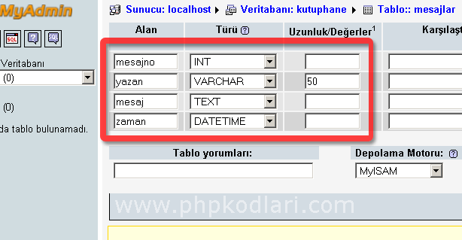
Ek olarak Mesajno alanının karşısındaki şu iki seçeneği de işaretleyin. Ne olduğunu sonra açıklayacağım.

Şimdi siz büyük ihtimalle o sağdaki INT , VARCHAR ve TEXT seçeneklerini merak edeceksiniz. Merak etmeyenler bu şalıktan aşağıya devam etsin. ben merak edenlere biraz açıklama yapayım.

MYSQL ALAN TÜRLERİ NELERDİR
Veritabanında tablo üretirken hangi sütunda ne tür bilgi olduğunu girmemiz gerekir. Bunun öncelikli sebebi Veritabanında daha az yer kaplaması diğer sebebi ise sıralama yaparken kolaylık sağlamasıdır.

Örneğin: veritabanına şu soruyu sormak için zaman alanını DATETIME yapmamız şarttır. Bu hafta yazılan mesajları göster ?

Veya şu sorguyu vermek için mesaj numarası alanına ihtiyacımız var:
17 numaralı mesajı sil

Aksi halde şöyle bir komut vermemiz halinde sakıncalı olur
"ahmetin yazdığı mesajı sil" Peki 5 tane ahmet varsa o zaman ne olacak ?

Mesaj numarası alanı için Auto_increment kısmını işaretliyoruz. böylece her mesajın otomatik bir sayısı oluyor. ve biz bu değeri girmeden kendi kendine artıyor. Diğer alanları ise aşağıda yazdım

VARCHAR: en fazla 255 harf yazılabilen alan, biz 50 belirttiğimiz için en fazla 50 harf yazılabilir.
INT: Sayı yazılan alan. 0 ile 4294967295 arasında sayı yazılabilir. Bu alanda üst sınır belirlenmiyor. sadece INT diyip geçiyoruz. zaten dünyadaki tüm insanlar web sayfanıza gelip mesaj ayzsa bu sayıya ulaşamazlar.
TEXT: En fazla 65535 harf yazılan alan.
DATETIME: Zaman yazılan alan. Zaman şu şekilde büyükten küçükğe doğru girilir. 2009-12-30 22:50:45

MYSQL TABLO İŞLEMLERİ
Yukarıda verilen Gerekli alanları doldurduktan sonra Kaydet tuşuna basınca aşağıdaki resimde görüldüğü gibi temiz bir sayfaya ulaşacaksınız.
Bu sayfayı iki bölüme ayırırsak sol tarafta Veritabanı isimleri ve Tablo isimleri görülüyor. sağda ise o sırada yaptığımız işlemlerin detayları veya tablolar hakkında detaylar bulunuyor.
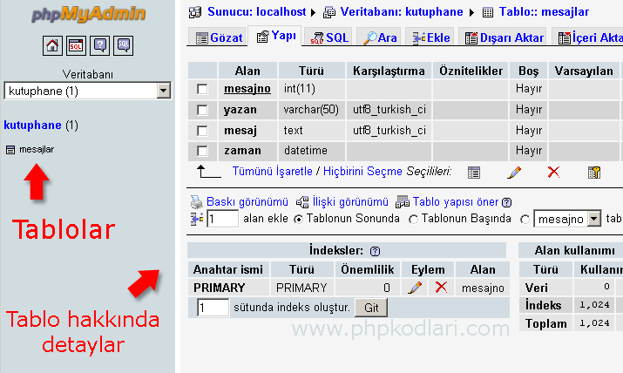
Böylece ilk veritabanı tablonuzu oluşturdunuz. Hayırlı olsun. Güle güle kullanın.
Sağdaki ayarlara daha sonra bakacağız. Şimdilik Php kısmına dönerek web sayfamızın ziyaretçi mesaj formunu oluşturalım.

http://www.phpkodlari.com/mysql-dersleri/php-mysql-veritabani-baglantisi/

